Homicídio
Tabela 1

HOMICÍDIO |  |  |  |  |  |  |  |  |  |  | Variação (%)
Região Administrativa | 2015 | 2016 | 2017 | 2018 | 2019 | 2020 | 2021 | 2022 | 2023 | 2024 | 2015 a 2024 | 2023 a 2024
Distrito Federal | 619 | 582 | 493 | 434 | 386 | 357 | 287 | 261 | 234 | 207 | -67% | -12%
Águas Claras | 11 | 3 | 6 | 6 | 8 | 3 | 4 | 0 | 1 | 1 | -91% | *
Arniqueira | - | - | - | - | - | 6 | 4 | 4 | 4 | 0 | * | *
Brasília (Plano Piloto) | 23 | 14 | 16 | 19 | 15 | 9 | 7 | 7 | 6 | 8 | -65% | *
Brazlândia | 21 | 19 | 11 | 21 | 2 | 5 | 9 | 7 | 5 | 5 | -76% | *
Candangolândia | 6 | 2 | 5 | 0 | 0 | 2 | 1 | 3 | 1 | 0 | * | *
Ceilândia | 112 | 90 | 77 | 83 | 77 | 46 | 42 | 31 | 41 | 33 | -71% | -20%
Cruzeiro | 2 | 0 | 0 | 0 | 2 | 0 | 1 | 1 | 0 | 0 | * | *
Fercal | 3 | 5 | 7 | 5 | 5 | 4 | 3 | 4 | 2 | 3 | * | *
Gama | 38 | 40 | 38 | 25 | 17 | 16 | 12 | 6 | 8 | 8 | -79% | *
Guará | 15 | 4 | 3 | 5 | 1 | 3 | 9 | 4 | 3 | 2 | -87% | *
Itapoã | 30 | 22 | 21 | 19 | 24 | 15 | 12 | 10 | 13 | 8 | -73% | -38%
Jardim Botânico | 0 | 1 | 0 | 0 | 0 | 0 | 1 | 0 | 0 | 0 | * | *
Lago Norte | 5 | 1 | 1 | 1 | 2 | 1 | 2 | 2 | 2 | 1 | * | *
Lago Sul | 0 | 1 | 1 | 1 | 0 | 0 | 0 | 0 | 0 | 1 | * | *
Núcleo Bandeirante | 1 | 3 | 1 | 3 | 0 | 2 | 2 | 3 | 0 | 2 | * | *
Paranoá | 24 | 32 | 11 | 11 | 14 | 15 | 14 | 9 | 11 | 5 | -79% | -55%
Park Way | 1 | 0 | 0 | 1 | 0 | 2 | 0 | 1 | 1 | 1 | * | *
Planaltina | 57 | 64 | 59 | 48 | 39 | 37 | 13 | 19 | 19 | 18 | -68% | -5%
Recanto das Emas | 39 | 48 | 19 | 21 | 17 | 23 | 11 | 23 | 6 | 12 | -69% | 100%
Riacho Fundo | 5 | 3 | 5 | 3 | 3 | 2 | 2 | 3 | 0 | 0 | * | *
Riacho Fundo II | 5 | 12 | 7 | 7 | 8 | 7 | 10 | 4 | 0 | 7 | * | *
Samambaia | 39 | 45 | 48 | 31 | 43 | 40 | 16 | 18 | 22 | 12 | -69% | -45%
Santa Maria | 53 | 35 | 36 | 18 | 18 | 18 | 17 | 15 | 15 | 12 | -77% | -20%
São Sebastião | 26 | 40 | 30 | 29 | 26 | 17 | 20 | 22 | 15 | 8 | -69% | -47%
SCIA/Estrutural | 24 | 19 | 19 | 20 | 19 | 12 | 19 | 12 | 14 | 9 | -63% | -36%
SIA | 1 | 3 | 4 | 4 | 3 | 2 | 1 | 1 | 1 | 4 | * | *
Sobradinho | 20 | 15 | 15 | 12 | 15 | 6 | 4 | 3 | 4 | 9 | -55% | *
Sobradinho II | 20 | 23 | 24 | 13 | 8 | 8 | 6 | 8 | 6 | 7 | -65% | *
Sol Nascente/Pôr do Sol | - | - | - | - | - | 22 | 27 | 17 | 12 | 11 | * | -8%
Sudoeste/Octogonal | 0 | 1 | 0 | 0 | 1 | 2 | 0 | 2 | 1 | 0 | * | *
Taguatinga | 35 | 27 | 22 | 22 | 14 | 20 | 14 | 15 | 14 | 10 | -71% | -29%
Varjão | 0 | 2 | 1 | 1 | 2 | 4 | 1 | 2 | 1 | 0 | * | *
Vicente Pires | 3 | 8 | 6 | 5 | 3 | 8 | 3 | 5 | 5 | 5 | * | *
Unidades Prisionais | - | - | - | - | - | - | - | - | 1 | 5 | * | *

Gráfico 1

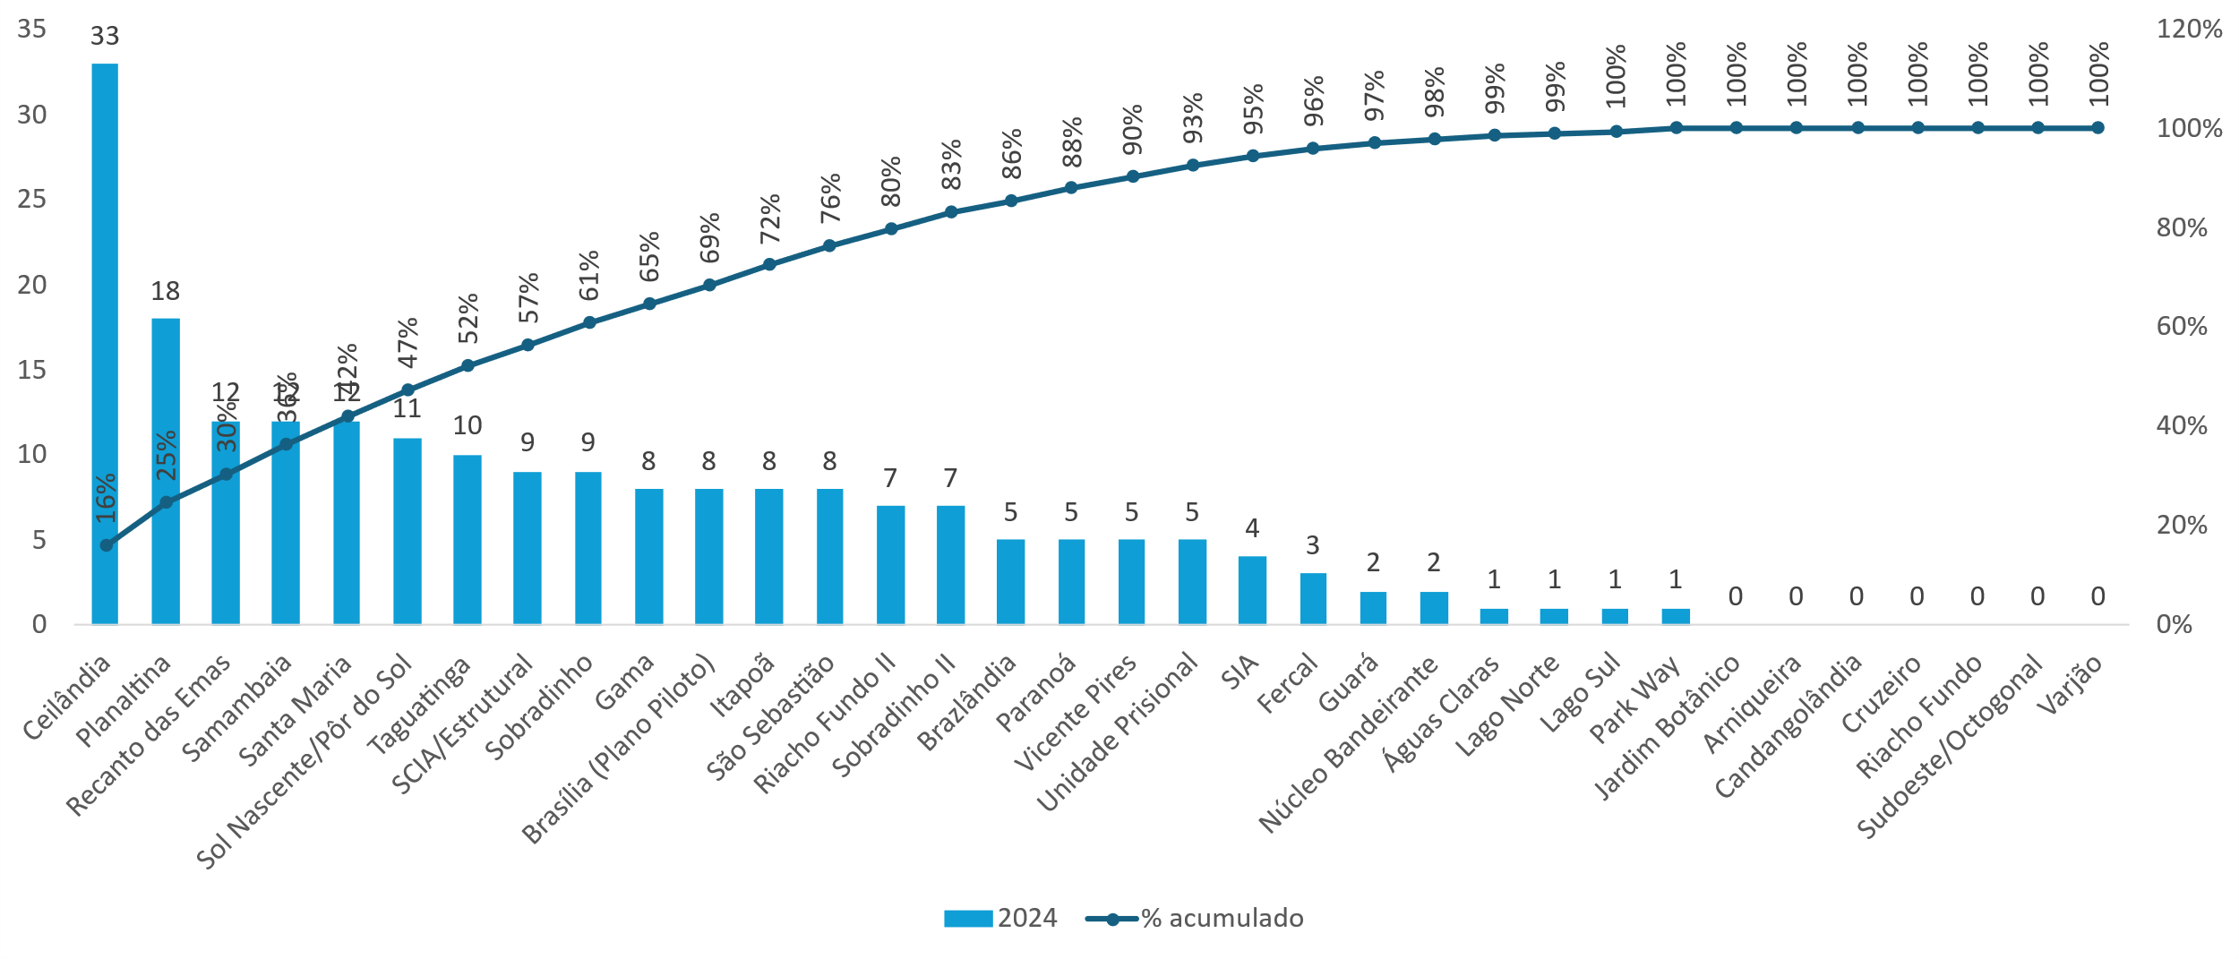

 | 1

